ユースケースモデル
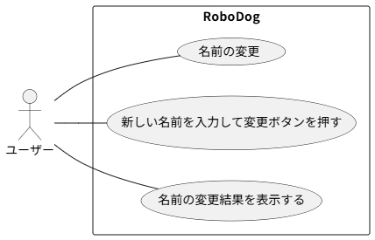
要求分析／ユースケースモデル |  | システム名 | 作成者 | 作成日 | ページ

アクター | 役割

クラス図（No.○✕）
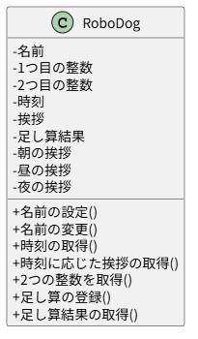
要求分析／クラス図 | システム名 | 作成者 | 作成日 | ページ

